AAAModermal_forskoleklass
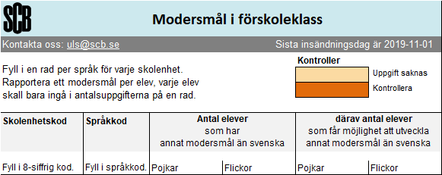 SCB:var1 | var2 | var3 | var4 | var5 | var6

